Frente
Document Number: |  | FORM-41723 |  | Revision: | 7 | Effective Date: |  | Jul 10, 2026
Document Title: |  | Permiso de Ingreso de Sustancias Químicas
PERMISO DE INGRESO DE SUSTANCIAS QUÍMICAS - KIMBERLY CLARK
Este apartado debe ser completado por el solicitante Kimberly Clark | INFORMACIÓN GENERAL
 | Este formulario debe presentarse con la SDS correspondiente adjunta, con una fecha de vigencia menor a 5 años para productos químicos y 3 años para productos higienicos
 | 1. Nombre del solicitante |  |  |  |  |  | 2. Puesto
 | 3. Departamento |  |  |  |  |  | 4. Fecha de solicitud
 | 5. Nombre de sustancia química según hoja de seguridad (SDS con SGA) |  |  |  |  |  | 6. Fecha de emisión de SDS con SGA
 | 7. Finalidad de uso. Indique para qué se va a utilizar la sustancia química
 | 8. Área de aplicación. Indique el área de la planta en que se va a utilizar la sustancia química
 | 9. Modo de aplicación. Describa brevemente cómo va a ser aplicado el uso de la sustancia química | Especifique:
 |  | 10. ¿La aplicación será para la operación por tiempo indefinido o para una aplicación específica? |  |  |  |  | Tiempo indefinido |  | Aplicación específica, indique tiempo:
 | ASPECTOS A CONSIDERAR PARA ASEGURAR LA CALIDAD DEL PRODUCTO TERMINADO
 | 11. ¿Es la sustancia un componente del producto terminado? |  | SI |  | NO | En caso de que alguna de estas afirmaciones sea positiva, se requiere solicitar Safety Clearance al departamento de R&E
 | 12. ¿Estará la sustancia en contacto directo con el producto terminado o cualquiera de sus componentes? |  | SI |  | NO
 | 13. ¿En el proceso hay riesgo de que la sustancia entre en contacto circunstancial con el producto o algún componente del mismo? |  | SI |  | NO
Este apartado debe ser completado por el departamento de EHS | EVALUACIÓN DE RIESGOS EHS
 | 14. Clasificación de riesgos |  | Sustancia explosiva |  | Toxicidad aguda |  | Toxicidad en órganos diana/exposición única | 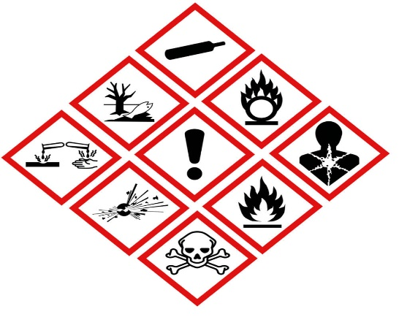
 |  |  | Sustancia inflamable |  | Corrosión / irritación cutáneas |  | Toxicidad en órganos diana/exposición repetida
 |  |  | Sustancia comburente |  | Lesiones oculares / irritación ocular
 |  |  | Gas bajo presión |  | Sensibilización respiratoria o cutánea
 |  |  | Daño para el medio ambiente acuático |  | Cancerígeno, mutagénico
 |  |  | Daño para la capa de ozono |  | Peligro por aspiración
 | 15. Sustancias restringidas por corporación. Revise la composición de la sustancia en la sección correspondiente en la SDS y si se comprueba la presencia de alguno de los siguientes compuestos, NO DEBE SER AUTORIZADO EL INGRESO DE LA SUSTANCIA. SI LA SUSTANCIA ES DE UN ÚNICO USO CONSULTE A EHS PARA VALIDAR SU USO |  | Acetona Níquel y compuestos |  | Cromo y compuestos |  | Metil etil acetona |  | Tetracloruro de carbono
 |  |  | Benceno |  | Cloroformo |  | Metil isobutil |  | Tolueno
 |  |  | Cadmio y compuestos |  | Diclorometano |  | Plomo y compuestos |  | Tricloroetano
 |  |  | Cianuros |  | Mercurio y compuestos |  | Tetracloroetileno |  | Tricloroetileno
 |  |  | Glifosfatos |  |  |  |  |  | Xileno(s)
 | 16. Pocos críticos. Revise la composición de la sustancia en la sección correspondiente en la SDS y si se comprueba la presencia de alguno de los siguientes compuestos, NO DEBE SER AUTORIZADO EL INGRESO DE LA SUSTANCIA |  | Asbestos |  | Diclorometano |  | Material Super absorbente (SAM) |  | Polvo de celulosa (papel)
 |  |  | Berilio o aleaciones de cobre que contengan Berilio |  | Enzimas |  | Materiales a base de silicon aerosolizado (ASBM partículas menores a 10 mm) |  | Silice
 |  |  | Cadmio |  | Fibras refractarias de cerámica |  | Octametilciclotetrasilohexano (D4) |  | Toxinas reproductivas (Éteres y Glicoles, PCBs, Óxido de etileno, 1-Bromopropano)
 |  |  | Cloro, Dióxido de cloro o materiales a base de hipoclorito |  | Formaldehído |  | Partículas Ultrafinas (ejem. nanomateriales <100 nm) |  | Tratamientos con fluoroquímicos (tópicos o de tratamiento interno)
 |  |  | Cromo Hexavalente |  | Isocianatos orgánicos |  | Plomo
 |  |  | Otros carcinogénicos, como se listan por agencias regulatorias aplicables (ejem. OIT/IARC, OSHA, NIOSH, NTP, California Prop. 65, MAK) |  |  |  | Otros materiales con regulaciones en relacion a exposiciones de empleados o públicas
 | 17. Precursores. ¿La sustancia es precursor? |  | SI |  | NO | En caso de ser precursor, debe solicitarse la licencia ante el ICD previo a su compra
Este apartado debe ser completado por los aprobadores (Calidad, EHS y Consultorio Médico) | APROBACIÓN DE INGRESO DE SUSTANCIA QUÍMICA

 | ¿La sustancia está libre de componentes restringidos por Corporación y Pocos Críticos? |  |  |  | SI |  | NO |  | N/A
 | Si la sustancia se utilizará de forma permanente, no siendo componente del producto, se tiene visto bueno del regente químico? |  |  |  | SI |  | NO |  | N/A
 | ¿Si el uso de la sustancia es de tiempo indefinido para KC, se incluyó en URM? |  |  |  | SI |  | NO |  | N/A
 | Observaciones

 | Nombre de aprobador de Calidad: _______________________________________________________ Firma: _________________________________________
 | Nombre de aprobador de Consultorio Médico: _______________________________________________________ Firma: _________________________________________
 | Nombre de aprobador de EHS: _______________________________________________________ Firma: _________________________________________

Atras
 | Document Number: | FORM-41723 | Revision: | 7 | Effective Date: | Jul 10, 2026
 | Document Title: | Permiso de Ingreso de Sustancias Químicas
FICHA RESUMEN DE SDS - SUSTANCIA AUTORIZADA PARA INGRESO A KIMBERLY CLARK

Nombre de sustancia química según SDS
Fecha de SDS
Fecha de ingreso de sustancia química a KC
Es obligación y responsabilidad del trabajador leer esta Ficha Resumen de Seguridad antes de cualquier uso, manipulación, trasvase, transporte o almacenamiento de este producto químico.
EFECTOS PARA LA SALUD |  |  | MARQUE CON UNA "X" EL EQUIPO DE PROTECCIÓN PERSONAL
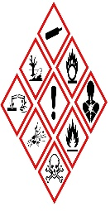
 |  |  | 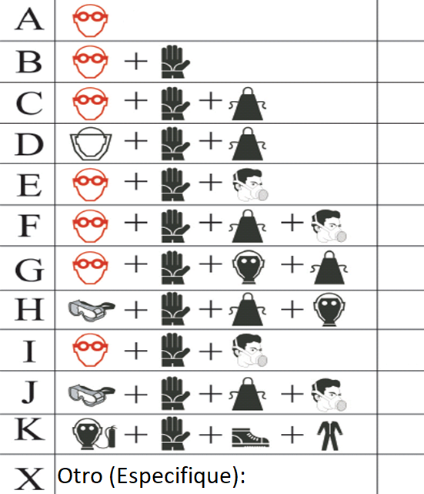

f
PELIGRO
ATENCIÓN
PALABRA DE ADVERTENCIA |  |  | INDICACIONES DE PELIGRO SGA
 |  |  | 1
 |  |  | 2
 |  |  | 3
 |  |  | 4
 |  |  | 5
 |  |  | 6
 |  |  | 7
 |  |  | 8
QUÉ HACER EN CASO DE PRIMEROS AUXILIOS |  |  | CONSIDERACIONES ADICIONALES DE SEGURIDAD
Ojos: |  |  | Extintor a utilizar:
Piel: |  |  | Que hacer en caso de derrame:
Ingestión: |  |  | Consideraciones de almacenamiento:
Inhalación: |  |  | Consideraciones de disposición:
Notas para el Médico: |  |  | Otros:

